Forside
StrukturStatistik 2020
26. maj 2023

Opdateret udgave
Der er den 6. september 2021 rettet en fejl i tabel 4.1, hvor der tidligere var indsat forkerte tal for den årlige ændring i de samlede medarbejderomostninger i 2019. Den 26. maj 2023 er der rettet en fejl i tabel 1.3, hvor der tidligere for nogle brancher var indsat forkerte antal i de fire kolonner til højre i tabellen.

Medarbejderomkostningerne fordeler sig forskelligt mellem brancher på DA-området
Omkostningerne ved at få udført en times arbejde af en voksen medarbejder var i gennemsnit 316,68 kr. på virksomheder inden for DA-området i 2020. StrukturStatistikken belyser medarbejderomkostningerne og viser, hvordan de samlede medarbejderomkostninger er sammensat af forskellige elementer. Den tegner et overordnet billede af størrelsen på de forskellige omkostningselementer i virksomhedernes samlede medarbejderomkostninger, og indeholder detaljeret information om lønniveauer og -spredning opgjort ved forskellige lønbegreber for lønmodtagergrupper, arbejdsfunktioner, brancher m.v.

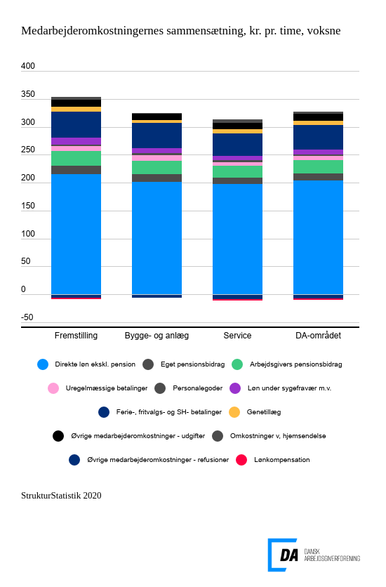

Link til figur

Den direkte løn udgjorde 216,83 kr. pr. time for voksne medarbejdere i 2020, dvs. at grundløn, personlige tillæg og lønmodtagers eget pensionsbidrag udgjorde 68,5 pct. af de samlede medarbejderomkostninger på hele DA-området. Den direkte løn varierer fra gennemsnitligt 209,03 kr. pr. time inden for service og op til 230,92 kr. pr. time inden for fremstilling. Bygge- og anlæg ligger i midten med en gennemsnitlig direkte løn på 214,96 kr. pr. time. Det næststørste omkostningselement til voksne medarbejdere er betalinger til ferie samt SH-dage og fritvalgsordninger, som gennemsnitligt kostede 42,85 kr. pr. time og dermed udgjorde 13,5 pct. af de samlede omkostninger i 2020. Ferie-, fritvalgs- og SH-betalingerne varierer fra gennemsnitligt 40,09 kr. pr. time inden for service og op til 46,82 kr. pr. time for fremstilling. Løn under ferie og feriegodtgørelse udgør for alle brancher størstedelen heraf. Andre lønelementer, der indgår i de samlede medarbejderomkostninger, er arbejdsgivers pensionsbidrag, uregelmæssige betalinger, personalegoder, løn under sygefravær m.v. og genetillæg.

Statistikkens tal for samlede medarbejderomkostninger omfatter desuden øvrige medarbejderomkostninger, der belyser betalinger, som arbejdsgiver er forpligtet til at betale ifølge love eller overenskomster, refusioner og tilskud fra offentlige kasser og omkostninger, som arbejdsgiver afholder til uddannelsesaktivitet, firmafester og andre frivillige omkostninger, der knytter sig til at virksomheden har ansatte. Udover de sædvanlige elementer, der indgår i øvrige medarbejderomkostninger, beskriver StrukturStatistik 2020 også COVID-relaterede omkostninger og kompensationsbetalinger, der er særlige for året 2020. De særlige COVID-relaterede omkostninger dækker dels opgørelser af omkostninger, som virksomhederne har afholdt ved at hjemsende medarbejdere, dels tal for kompensationsbetalingerne, som virksomheder har modtaget gennem de midlertidige lønkompensationsordninger.

For voksne medarbejdere udgjorde de sædvanlige øvrige medarbejderomkostninger i gennemsnit 6,31 kr. pr. time i 2020. Nettoomkostningen dækker over udgifter for 12,35 kr. pr. time og refusioner på 6,05 kr. Øvrige medarbejderomkostninger varierer mellem brancherne. Inden for fremstilling samt bygge og anlæg er nettoomkostningen højere end inden for service. Med 5,01 kr. pr. time ligger service mere end 2 kr. lavere end fremstilling og bygge- og anlæg, hvor omkostningerne udgjorde 8,31 og 7,31 kr. pr. time i 2020. Omkostningerne ved de særlige COVID-relaterede ordninger er opgjort til en ekstra nettoomkostning for arbejdsgiverne på 1,66 kr. pr. time, der falder oveni de 6,31 kr. Hjemsendelserne af lønmodtagerne kan foreløbigt opgøres til af have kostet arbejdsgiverne 3,73 kr. pr. time for voksne lønmodtagere svarerende til mellem 1 og 2 procent af de samlede medarbejderomkostninger i 2020. Baseret på data, der endnu ikke har taget højde for slutafregningen i eftersommeren 2021, har staten kompenseret arbejdsgiverne med 2,07 kr. pr. time. Når nettoomkostningerne til de sædvanlige og de særlige COVID-relaterede omkostninger lægges sammen, viser StrukturStatistik 2020, at de øvrige medarbejderomkostninger udgjorde 7,96 kr. pr. time i 2020 for voksne.

Læs mere om håndtering af COVID-19-relaterede forhold i lønstatistikken under
Nyheder og særlige forhold.

1. Population
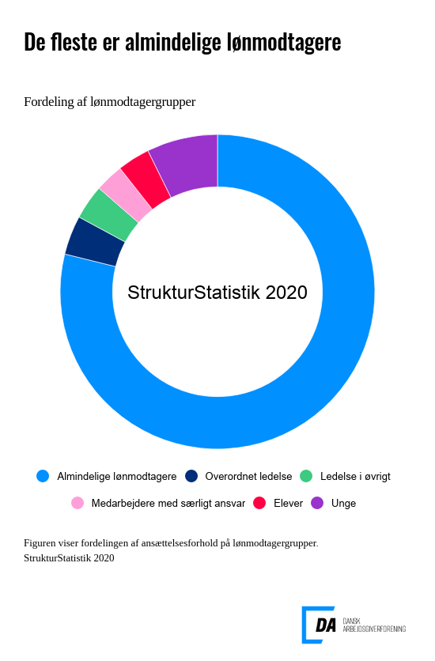

Link til figuren

Bredt dækkende statistik
964.117 ansættelsesforhold indgår i statistikken for 2019. Det er knap 38.000 færre ansættelsesforhold end i 2018. Det skyldes primært at data fra et lønbureau ikke indgår i statistikken, svarende til godt 50.000 ansættelsesforhold. Stigningen i antallet af ansættelsesforhold er dels et udtryk for, at flere virksomheder er blevet en del af DA-fællesskabet, og dels et udtryk for at antallet af ledige stillinger er meget lavt. Samtidigt er det også et udtryk for, at kvaliteten af det data, der bliver indberettet, bliver bedre og bedre. Lønniveauerne afspejler den underliggende populations sammensætning, og derfor skal lønniveauer i statistikker for forskellige år sammenlignes med forsigtighed.

2. Medarbejderomkostninger
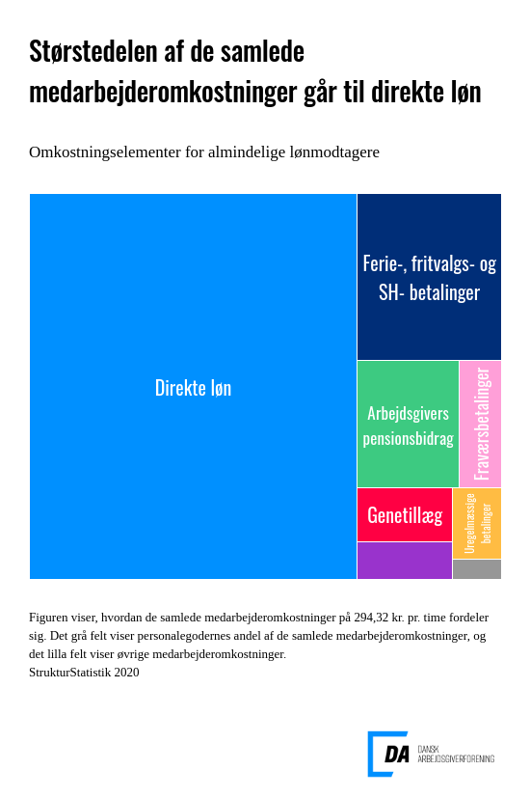

Link til figur
Sammensat af flere forskellige lønelementer
De samlede medarbejderomkostninger er sammensat af forskellige lønelementer, hvoraf omkostninger til direkte løn udgør den største del.
I tabellerne hørende til dette afsnit er medarbejderomkostningerne fordelt på lønmodtagergruppe, arbejdsfunktion, branche og ansættelsesvilkår.

3. Lønfordeling
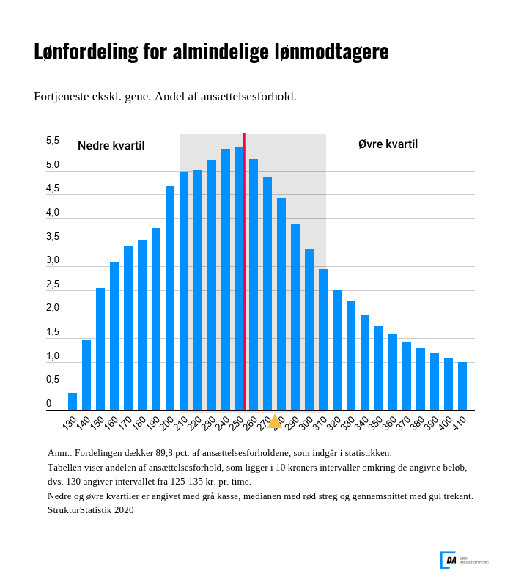
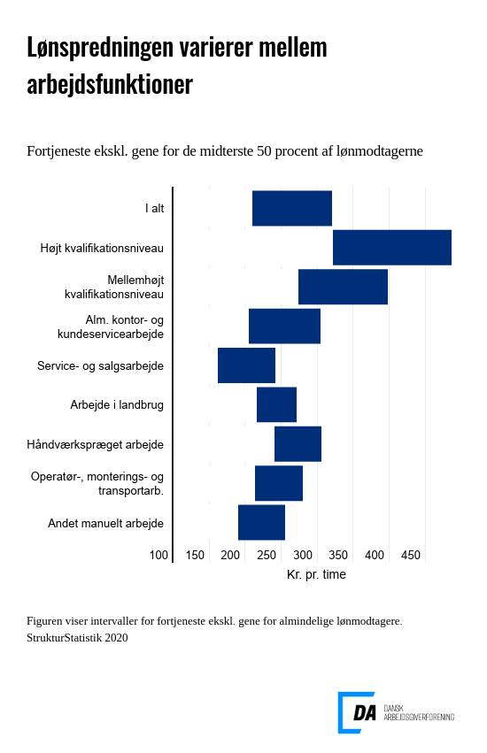

Link til figur | Link til figur

Stor forskel i lønspredning
Ved læsning af statistikken er det vigtigt at have for øje, at der er spredning i lønningerne inden for arbejdsfunktioner, brancher mv. Gennemsnitslønnen vil typisk kun give begrænset information om lønforholdene, og det er nyttigt at supplere med oplysninger, der beskriver fordelingen, eksempelvis nedre og øvre kvartil samt median.

I tabellerne hørende til dette afsnit er fordelingen af løn- og medarbejderomkostninger beskrevet for syv lønbegreber fordelt på lønmodtagergruppe, arbejdsfunktion, branche, ansættelsesvilkår, uddannelser og erhvervserfaring.

4. Udvikling
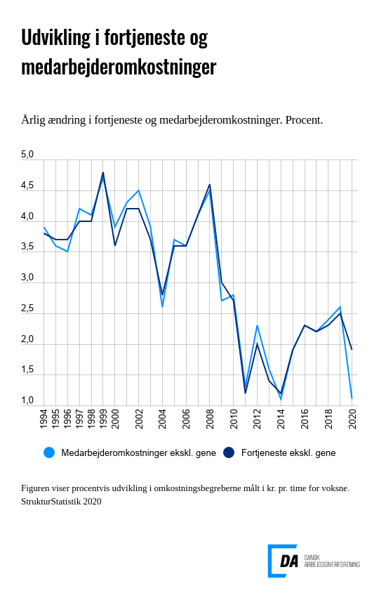

Link til figur

Beregning af stigningstakter
I beregningen af stigningstakterne indgår alene voksne lønmodtagere beskæftiget på arbejdssteder, som indgår i statistikken to på hinanden følgende år. Derved undgås tilfældige variationer som følge af ændringer i statistikkens dækningsgrad.

Tabellerne i dette afsnit indeholder stigningstakter for voksne opdelt på arbejdsfunktioner, brancher og regioner.

Metode
 |  | Indholdsfortegnelse

 | StrukturStatistikken
Kort om statistikken | StrukturStatistikken er den årlige lønstatistik, der giver en detaljeret beskrivelse af lønforholdene på DA-området og er en central kilde til information om lønspredning og lønstruktur.

 | Statistikken giver mulighed for at sammenligne, hvad det koster at få udført en times arbejde for forskellige arbejdsfunktioner, brancher, regioner, erhvervserfaring m.v.

 | Virksomhederne kan bl.a. bruge statistikken ved: • ansættelse af medarbejdere • regulering af lønninger • omkostningsberegninger

 | Virksomheder, der er medlem i en DA-organisation, vil desuden kunne finde tal for egen virksomhed i NetStat og enkelt sammenligne tal for egne medarbejdere med virksomheder inden for branchen.

 | Statistikken bruges desuden ved overenskomstforhandlinger, løsning af lønkonflikter og til branchespecifikke analyser, ligesom statistikken benyttes ved lovforberedende arbejde og til statens regulering af en række overførselsindkomster m.v.

Hvad måler statistikken? | Statistikken belyser lønstrukturen og -udviklingen på årsbasis for ansatte på DA-området. Lønstrukturen beskrives ved fordelinger, som indeholder oplysninger om spredning i lønniveauer.

Hvad er formålet med StrukturStatistikken? | Statistikken bidrager med viden om lønforhold på DA-området, der er en væsentlig forudsætning for, at arbejdsgivere og arbejdstagere kan forhandle på et oplyst grundlag. StrukturStatistikken udgør sammen med KonjunkturStatistikken og International LønStatistik DA’s LønStatistik. StrukturStatistikken og KonjunkturStatistikken supplerer hinanden i forhold til at beskrive lønforholdene på DA-området. Konjunkturstatistikkens primære formål er at belyse den aktuelle lønudvikling på kvartalsbasis og på et mere aggregeret niveau, mens Strukturstatistikkens primære formål er at belyse lønstrukturen på et meget detaljeret niveau. Strukturstatistikken bidrager således med information om lønstrukturen og -udviklingen for langt mere detaljerede grupper end KonjunkturStatistikken. Statistikken giver mulighed for at lave analyser på et detaljeret niveau bl.a. for afgrænsede gruppe på DA-området, hvor man kombinerer arbejdsfunktion, branche, geografi, uddannelse m.v.

Hvad bruges statistikken til? | StrukturStatistikken danner grundlag for eller leverer input til en række af DA’s statistikker. NetStat for arbejdsgiverorganisationer under DA og deres medlemmer og for eksterne, som har interesse i at lave analyser af lønstrukturen. Overenskomststatistikken har ligeledes sit udgangspunkt i StrukturStaistikken og bliver brugt ved overenskomstforhandlinger. De kønsopdelte lønstatistikker (jf. lov- eller overenskomstbe-stemmelser), der dannes direkte på baggrund af indberetninger til StrukturStatistikken. Der er ikke knyttet yderligere indberetninger til disse statistikker.

 | FraværsStatistikken tager også afsæt i StrukturStatistikken, da de mulige arbejdstimer i statistikken hentes fra StrukturStatistikken. Det er således en forudsætning af virksomhederne har indberettet til StrukturStatistikken for at kunne indgå i FraværsStatistikken. UlykkesStatistikken henter oplysninger om præsterede arbejdstimer fra StrukturStatistikken. Her er det ligeledes en forudsætning, at der er indberettet til StrukturStatistikken. JobskifteStatistikken bruger informationer om skifte i ansættelsesforhold fra StrukturStatistikken til at beskrive til- og afgang på arbejdsstederne. KonjunkturStatistikken bruger timerne fra StrukturStatistikken til at basere vægtberegning på. Udover ovenstående, så bruges StrukturStatistikken til en lang række analyser, og der dannes input til Satsregulering for Finansministeriet.

Vigtige begreber | Det gennemgående lønbegreb i statistikken er fortjeneste ekskl. genetillæg. Dette lønbegreb angiver de samlede betalinger fra arbejdsgiveren til lønmodtageren bortset fra genebetalinger. Fortjeneste ekskl. genetillæg udgør størstedelen af de samlede medarbejderomkostninger, der er knyttet til et ansættelsesforhold. Figuren nedenfor illustrerer sammensætningen af lønelementer for de respektive timelønsbegreber.

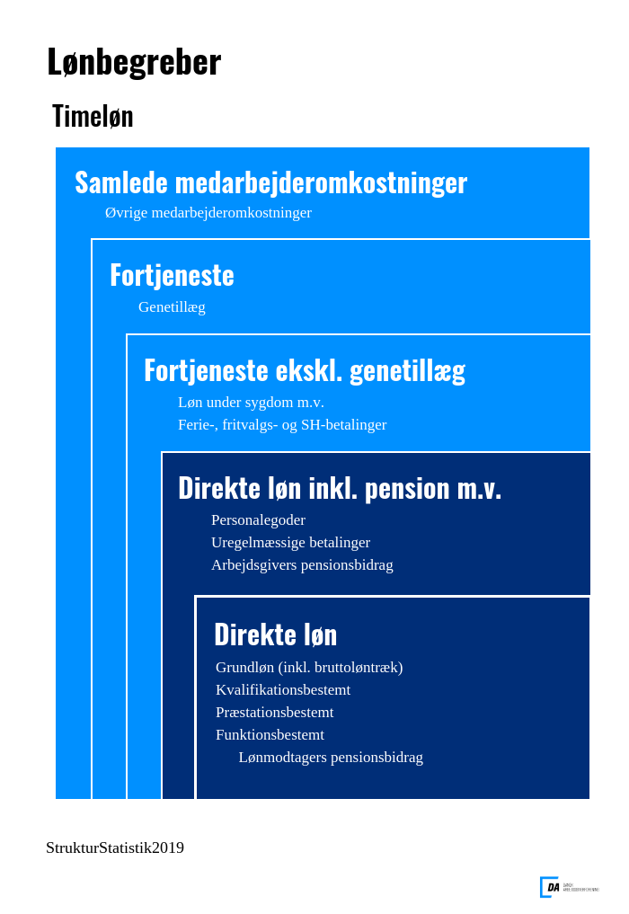

 | 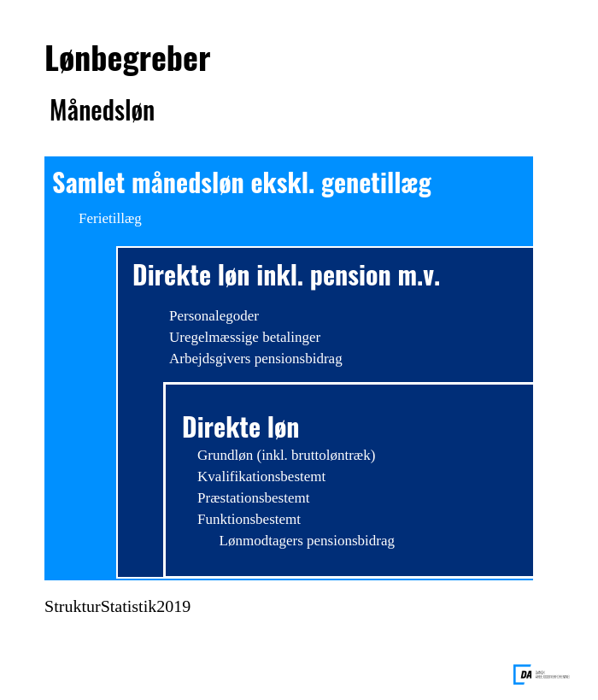 Præsterede arbejdstimer er et centralt begreb i forhold til beregningen af lønniveauerne og er defineret som betalt arbejdstid inkl. overarbejde fratrukket fravær som følge af sygdom, barsel, ferie m.v. Formidlingen af statistikkens resultater baseres på forskellige statistiske mål, som median, kvartiler og gennemsnit.

Hvordan beregnes lønniveauerne? | Lønbegreberne opgøres pr. præsteret arbejdstime, det vil sige den tid, hvor medarbejderen faktisk arbejder og vægtes med antallet af dage, ansættelsesforholdet har udgjort i året.

Hvor kommer data fra? | Statistikken dannes på baggrund af lønindberetninger fra virksomheder organiseret under DA. Oplysningerne kommer direkte fra virksomhedernes lønsystemer.

Hvor mange er med i statistikken? | Alle virksomheder organiseret under DA med mindst 2 ansatte. Det vil sige ca. 14.700 virksomheder og omkring 1.000.000 ansættelsesforhold.

Hvem er med? | Alle lønmodtagere.
Referencetid | Kalenderår.
Service til brugere | Du kan sammenligne din egen virksomhed med resten af branchen på NetStat.dk. Du kan også abonnere på vores nyhedsbreve og modtage statistikken i Excel-regneark. Begge dele er gratis for medlemmer af en organisation på DA-området. Andre henvises til webshoppen (link) eller kontakt salg@da.dk.

Hvor ofte udkommer statistikken? | Statistikken offentliggøres årligt, sædvanligvis den 15. maj.

